Munka1
Číslo objednávky: |  |  |  |  |  |  | Názov firmy:
Dátum: |  | 2021-02-04 |  |  |  |  | Ulica
 |  |  |  |  |  |  | PSČ, Mesto:
 |  |  |  |  |  |  | Mobil:

Typ rámčeka | Farba rámčeka |  | Sklo | Vrtanie na záves | Výška (mm) |  | Šírka (mm) |  | Kus |  | rámček/bm | € bez DPH/bm | sklo/m2 | € bez DPH/m2 | € bez DPH/roh | € bez DPH spolu
 |  |  |  |  |  |  |  |  |  |  | 0.00 | 0.00 | 0.00 | 0.00 | 0.00 | 0.00
 |  |  |  |  |  |  |  |  |  |  | 0.00 | 0.00 | 0.00 | 0.00 | 0.00 | 0.00
 |  |  |  |  |  |  |  |  |  |  | 0.00 | 0.00 | 0.00 | 0.00 | 0.00 | 0.00
 |  |  |  |  |  |  |  |  |  |  | 0.00 | 0.00 | 0.00 | 0.00 | 0.00 | 0.00
 |  |  |  |  |  |  |  |  |  |  | 0.00 | 0.00 | 0.00 | 0.00 | 0.00 | 0.00
 |  |  |  |  |  |  |  |  |  |  | 0.00 | 0.00 | 0.00 | 0.00 | 0.00 | 0.00
 |  |  |  |  |  |  |  |  |  |  | 0.00 | 0.00 | 0.00 | 0.00 | 0.00 | 0.00
 |  |  |  |  |  |  |  |  |  |  | 0.00 | 0.00 | 0.00 | 0.00 | 0.00 | 0.00
 |  |  |  |  |  |  |  |  |  |  | 0.00 | 0.00 | 0.00 | 0.00 | 0.00 | 0.00
 |  |  |  |  |  |  |  |  |  |  | 0.00 | 0.00 | 0.00 | 0.00 | 0.00 | 0.00
 |  |  |  |  |  |  |  |  |  |  | 0.00 | 0.00 | 0.00 | 0.00 | 0.00 | 0.00
 |  |  |  |  |  |  |  |  |  |  | 0.00 | 0.00 | 0.00 | 0.00 | 0.00 | 0.00
 |  |  |  |  |  |  |  |  |  |  | 0.00 | 0.00 | 0.00 | 0.00 | 0.00 | 0.00
 |  |  |  |  |  |  |  |  |  |  | 0.00 | 0.00 | 0.00 | 0.00 | 0.00 | 0.00
 |  |  |  |  |  |  |  |  |  |  | 0.00 | 0.00 | 0.00 | 0.00 | 0.00 | 0.00
 |  |  |  |  |  |  |  |  |  |  | 0.00 | 0.00 | 0.00 | 0.00 | 0.00 | 0.00
 |  |  |  |  |  |  |  |  |  |  | 0.00 | 0.00 | 0.00 | 0.00 | 0.00 | 0.00
 |  |  |  |  |  |  |  |  |  |  | 0.00 | 0.00 | 0.00 | 0.00 | 0.00 | 0.00
 |  |  |  |  |  |  |  |  |  |  | 0.00 | 0.00 | 0.00 | 0.00 | 0.00 | 0.00
 |  |  |  |  |  |  |  |  |  |  | 0.00 | 0.00 | 0.00 | 0.00 | 0.00 | 0.00
Sumár |  |  |  |  |  |  |  |  |  |  | 0.00 | 0.00 | 0.00 | 0.00 | 0.00 | 0.00

Hrúbka výplne rámčeka: 4mm. |  |  |  |  |  | Rámček |  | povrchová úprava |  | vzdialenosť závesu od rohu rámčeka Z |  | X | Y
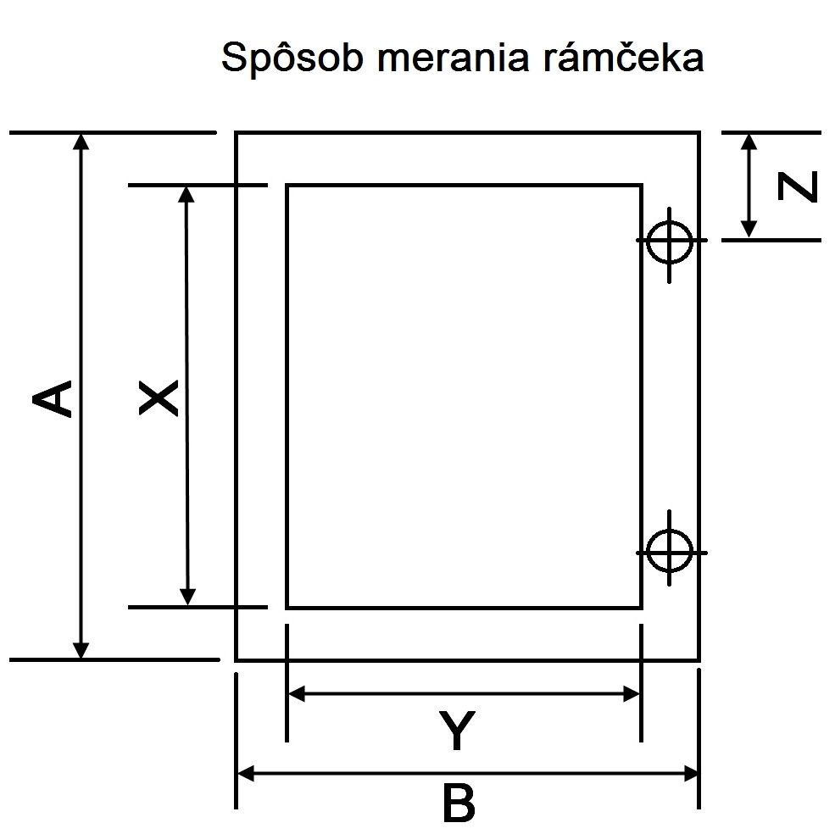
 |  |  |  |  |  | R01 |  | hliník |  | minimum: 65 mm Standartný: 100 mm |  | A - 25 mm | B - 25 mm
 |  |  |  |  |  |  |  | čierna brúsená
 |  |  |  |  |  |  |  | čierna hladká
 |  |  |  |  |  |  |  | inox
 |  |  |  |  |  |  |  | chróm
 |  |  |  |  |  | R02 |  | hliník |  | minimum: 80 mm Standartný: 120 mm |  | A - 6 mm | B - 6 mm
 |  |  |  |  |  |  |  | čierna brúsená
 |  |  |  |  |  | R03 |  | hliník |  | minimum: 65 mm Standartný: 100 mm |  | A - 6 mm | B - 6 mm
 |  |  |  |  |  |  |  | čierna lesklá
 |  |  |  |  |  | R04 |  | hliník |  | minimum: 80 mm Standartný: 120 mm |  | A - 23 mm | B - 23 mm
 |  |  |  |  |  |  |  | inox
 |  |  |  |  |  | R05 |  | hliník |  | minimum: 80 mm Standartný: 120 mm |  | A - 3 mm | B - 3 mm
 |  |  |  |  |  |  |  | čierna brúsená
 |  |  |  |  |  |  |  | inox
 |  |  |  |  |  | R06 |  | hliník |  | minimum: 80 mm Standartný: 120 mm |  | A - 77 mm | B - 77 mm

 |  |  |  |  |  | R07 |  | hliník |  | minimum: 80 mm Standartný: 120 mm |  | A - 92 mm | B - 92 mm

 |  |  |  |  |  | R08 |  | hliník |  | minimum: 80 mm Standartný: 120 mm |  | A - 3 mm | B - 3 mm

 |  |  |  |  |  | R08 PLUS |  | hliník |  | minimum: 80 mm Standartný: 120 mm |  | A - 3 mm | B - 23 mm

